关系图
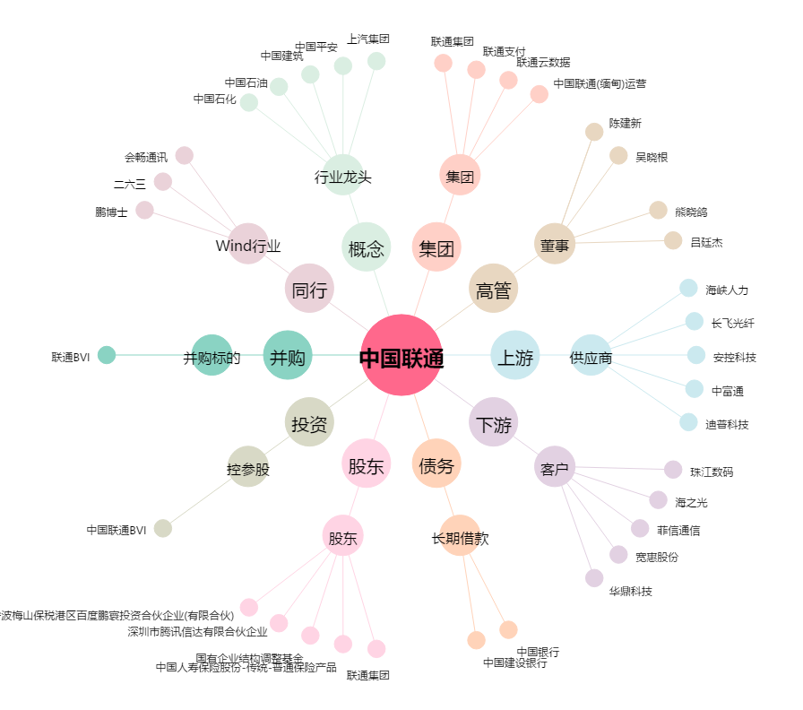
中国联通[600050.SH] - 关系概览图

